Накладная-№3
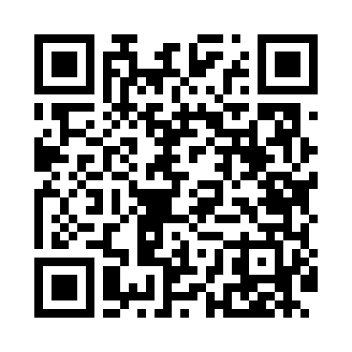
Номер товарно-транспортной накладной: |  |  | Торговый представитель: Kamol aka
Поставщик: Toshkent falcon fly 2 |  |  | Телефон торгового представителя: +998979626299
Дата отгрузки: 26.10.2025 |  |  | Контрагент: Dona zakass
Дата консигнации: |  |  | Адрес:
Доставщик: |  |  | Телефон:
Телефон доставщика:
Время заказа: 26.10.2025 10:44:39
№ | Штрих-код | Название товаров (работ,услуг) | Количество | Количество в кейсе | Цена | Сумма
 |  |  | 5 |  |  | 42.1
1 | 6823541213296 | Ёғочли мантиқасқон — асосан буғда пишириладиг ан таомлар учун мўлжалланган 24cm DB-13-59 | 1 | 1 шт. | 4.90 | 4.90
2 | 6970250356322 | Пластмассовая мусорная корзина RL-66 DB-152-4 46 | 1 | 1 шт. | 5.40 | 5.40
3 | 6973606740059 | Щётка для удаления пыли, автомобильная 760-02 3 DB-83-117 | 1 | 1 шт. | 1.80 | 1.80
4 | 5903313455367 | Металлическая Хлебница 18/0 SS body + carbon steel lid 39*25.5*18.5cm XP-4-4 | 2 | 2 шт. | 15 | 30
Итого: 42.1$|->UZS: 526,250.00

